名词&背景
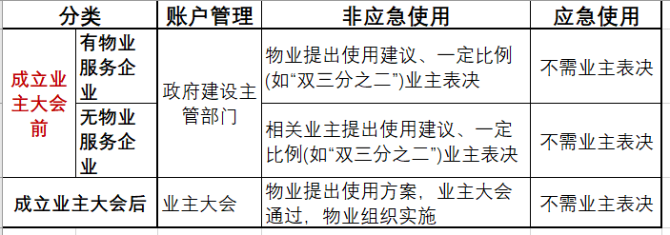
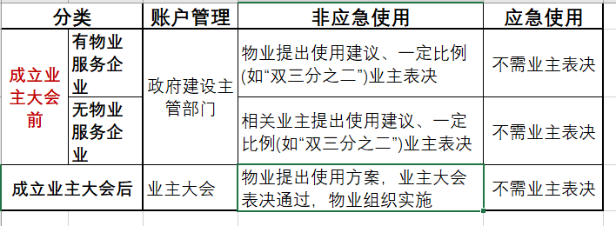
资金
住宅专项维修资金 | 是指专项用于住宅共用部位、共用设施设备保修期满后的维修和更新、改造的资金。
使用方式
计划使用 | 指采取一次投票集中表决多个计划维修项目的使用方式。
一般使用 | 指采取传统方法一次投票表决一个维修项目的使用方式。
应急使用 | 指采取应急程序事前不用表决、事后或事前公示的使用方式。
≈紧急情况使用 | 紧急情况下需要维修建筑物及其附属设施的，业主大会或者业主委员会可以依法申请使用建筑物及其附属设施的维修资金。
业主大会部分表决方式
委托表决 | 业主将本届业主委员会任期内物业管理专项资金、房改房物业专项维修资金、物业专项维修资金(以下简称“维修资金”)交存、使用事项的表决权，以书面形式委托给业主委员会或者业主代表行使。
集合表决 | 业主大会将维修资金的使用事项，采取一次性集合表决后，授权业主委员会分批使用。
默认表决 | 业主大会约定将未参与投票或投弃权票的业主视为同意维修资金使用事项，在投票数过半的情况下，相应投票权数计入已投的多数票。
异议表决 | 在维修资金使用事项中，持反对意见的业主专有部分占建筑物总面积三分之一以下且占总人数三分之一以下的，视为表决通过。采取异议表决方式的，业主大会可以约定将未参与投票或投弃权标的业主视为持反对意见的业主，相应投票权数计入已投的反对票。
表决通过条件 | 【仅针对“使用建筑物及其附属设施的维修资金”事项表决，不涉及“筹集”、“修改规定”等事项表决】
双【2/3】《物权法》 | 经专有部分占建筑物总面积三分之二以上的业主且占总人数三分之二以上的业主同意。
双【1/3】《民法典》 | 应当由专有部分面积占比三分之二以上的业主且人数占比三分之二以上的业主参与表决，经参与表决专有部分面积过半数的业主且参与表决人数过半数的业主同意。此处也被称作“双【1/2】表决”，需结合具体情形辨别。

